生成操作
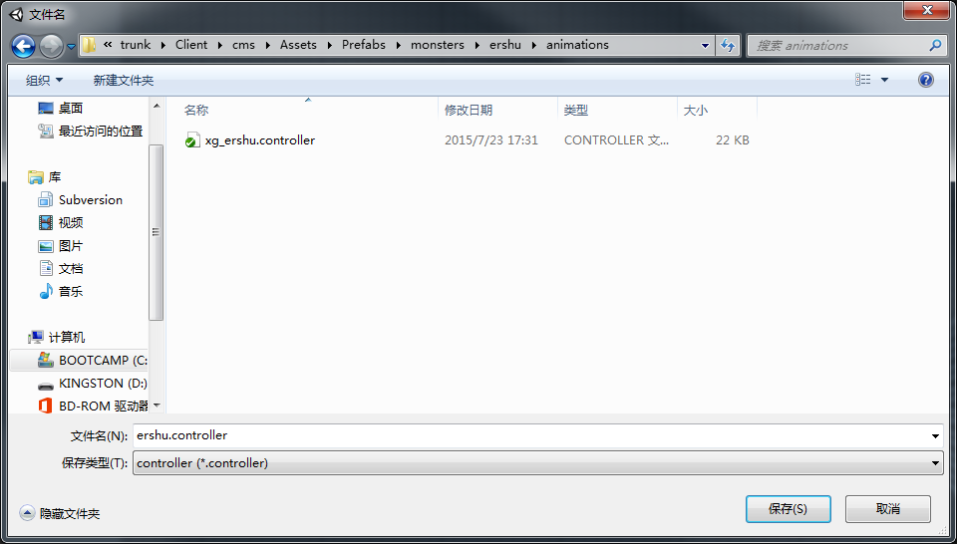
状态机自动生成方法
 | 1. 选择build animation controller
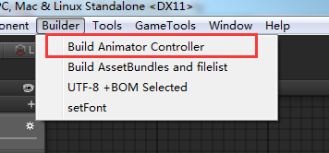

 | 2. 在弹出的文件夹里选择模型所在路径，然后点击“选择文件夹”
 | 注意这里选择的是包含模型动作资源的路径，当前客户端位置为 …..\cms\Assets\SourceAsset\importModels\MonsterModels\....
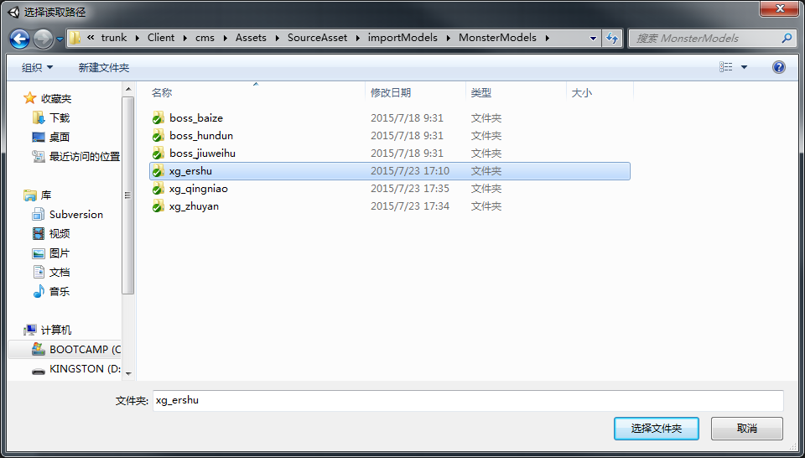

 | 3. 在之后弹出的文件夹选择生成的状态机文件保存的路径，并起名（后缀为.controller），点击“保存”，生成完成。
 | 当前客户端保存controller的路径为保存各个模型prefab下的animations文件夹下 ....\cms\Assets\Prefabs\monsters\XXX模型\animations\

状态机逻辑
状态机
 | 状态列表：
 | 待机 | 死亡 | 胜利 | 受控 | 物攻 | 法攻 | 防御 | 大招炫耀 | 大招 | 偷懒 | 受击 | 跑步
 |  | 1. 各状态之间转换的Conditions |  |  | 验收结果
 |  |  | 各状态key的命名 |  | √
 |  |  | siwang |  | √
 |  |  | paobu |  | √
 |  |  | shengli |  | √
 |  |  | dazhao |  | √
 |  |  | dazhaoxuanyao |  | √
 |  |  | wugong |  | √
 |  |  | fagong |  | √
 |  |  | toulan |  | √
 |  |  | shoukong |  | √
 |  |  | fangyu |  | √
 |  |  | shouji |  | √

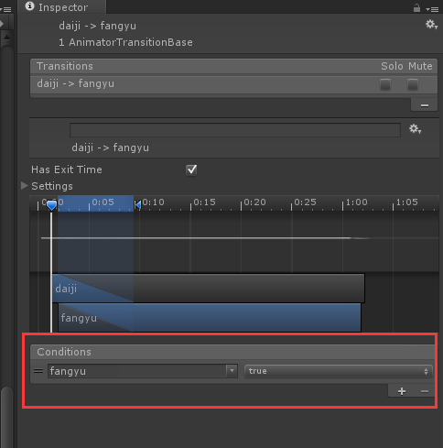
 |  | 状态转换参数设置
 |  |  | 当前状态 | 目标状态 | has Exit time | key1 | key值 | key2 | key值 | 验收结果 |  | key值：
 |  |  | daiji | chuchang | × | chuchang | TRUE | siwang | FALSE | √
 |  |  | daiji | fagong | × | fagong | TRUE | siwang | FALSE | √
 |  |  | daiji | paobu | × | paobu | TRUE | siwang | FALSE | √
 |  |  | daiji | wugong | × | wugong | TRUE | siwang | FALSE | √
 |  |  | daiji | fangyu | × | fangyu | TRUE | siwang | FALSE | √
 |  |  | daiji | toulan | × | toulan | TRUE | siwang | FALSE | √
 |  |  | daiji | shoukong | × | shoukong | TRUE | siwang | FALSE | √
 |  |  | daiji | siwang | × | siwang | TRUE | 无 |  | √
 |  |  | daiji | dazhaoxuanyao | × | dazhaoxuanyao | TRUE | siwang | FALSE | √
 |  |  | daiji | dazhao | × | dazhao | TRUE | siwang | FALSE | √
 |  |  | daiji | shengli | × | shengli | TRUE | siwang | FALSE | √
 |  |  | daiji | shouji | × | shouji | TRUE | siwang | FALSE | √
 |  |  | daiji | paobu | × | paobu | TRUE | siwang | FALSE | √
 |  |  | shengli | daiji | √ | shengli | FALSE | siwang | FALSE | √
 |  |  | chuchang | daiji | √ | siwang | FALSE | 无 |  | √
 |  |  | fagong | daiji | √ | siwang | FALSE | 无 |  | √
 |  |  | fagong | siwang | × | siwang | TRUE | 无 |  | √
 |  |  | fagong | shouji | × | shouji | TRUE | siwang | FALSE | √
 |  |  | fagong | shoukong | × | shoukong | TRUE | siwang | FALSE | √
 |  |  | paobu | daiji | √ | paobu | FALSE | siwang | FALSE | √
 |  |  | fangyu | fagong | × | fagong | TRUE | siwang | FALSE | √
 |  |  | fangyu | shengli | × | shengli | TRUE | siwang | FALSE | √
 |  |  | fangyu | wugong | × | wugong | TRUE | siwang | FALSE | √
 |  |  | fangyu | daiji | √ | fangyu | FALSE | siwang | FALSE | √
 |  |  | fangyu | shoukong | × | shoukong | TRUE | siwang | FALSE | √ |  | has Exit time：
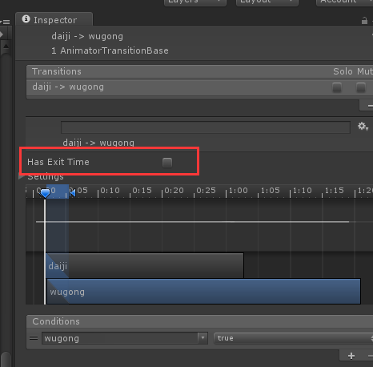
 |  |  | fangyu | shouji | × | shouji | TRUE | siwang | FALSE | √
 |  |  | fangyu | toulan | × | toulan | TRUE | siwang | FALSE | √
 |  |  | fangyu | siwang | × | siwang | TRUE | 无 |  | √
 |  |  | fangyu | dazhao | × | dazhao | TRUE | siwang | FALSE | √
 |  |  | fangyu | dazhaoxuanyao | × | dazhaoxuanyao | TRUE | siwang | FALSE | √
 |  |  | fangyu | paobu | × | paobu | TRUE | siwang | FALSE | √
 |  |  | wugong | daiji | √ | siwang | FALSE |  |  | √
 |  |  | wugong | siwang | × | siwang | TRUE | 无 |  | √
 |  |  | wugong | shouji | × | shouji | TRUE | siwang | FALSE | √
 |  |  | wugong | shoukong | × | shoukong | TRUE | siwang | FALSE | √
 |  |  | toulan | dazhao | × | dazhao | TRUE | siwang | FALSE | × | has Exit time不应该勾上
 |  |  | toulan | daiji | √ | siwang | FALSE |  |  | √
 |  |  | toulan | shouji | × | shouji | TRUE | siwang | FALSE | × | has Exit time不应该勾上
 |  |  | toulan | dazhaoxuanyao | × | dazhaoxuanyao | TRUE | siwang | FALSE | × | has Exit time不应该勾上
 |  |  | toulan | siwang | × | siwang | TRUE | 无 |  | × | has Exit time不应该勾上
 |  |  | shoukong | daiji | √ | shoukong | FALSE | siwang | FALSE | √
 |  |  | shoukong | shouji | × | shouji | TRUE | siwang | FALSE | √
 |  |  | shoukong | siwang | × | siwang | TRUE | 无 |  | √
 |  |  | shoukong | shengli | × | shengli | TRUE | siwang | FALSE | √
 |  |  | shoukong | paobu | × | paobu | TRUE | siwang | FALSE | √
 |  |  | shouji | shouji | × | shouji | TRUE | siwang | FALSE | √
 |  |  | shouji | daiji | √ | shoukong | FALSE | siwang | FALSE | √
 |  |  | shouji | shoukong | × | shoukong | TRUE | siwang | FALSE | × | has Exit time不应该勾上
 |  |  | shouji | siwang | × | siwang | TRUE | 无 |  | √
 |  |  | dazhaoxuanyao | daiji | √ | siwang | FALSE | 无 |  | √
 |  |  | dazhaoxuanyao | dazhao | × | dazhao | TRUE | siwang | FALSE | √
 |  |  | dazhaoxuanyao | siwang | × | siwang | TRUE | 无 |  | × | has Exit time不应该勾上
 |  |  | dazhao | daiji | √ | siwang | FALSE | 无 |  | √
 |  |  | dazhao | dazhao | × | dazhao | TRUE | siwang | FALSE | √
 |  |  | dazhao | siwang | × | siwang | TRUE | 无 |  | √
 |  |  | dazhao | shouji | × | shouji | TRUE | siwang | FALSE | √
 |  |  | dazhao | shoukong | × | shoukong | TRUE | siwang | FALSE | √
 |  |  | siwang | daiji | × | siwang | FALSE | 无 |  | × | has Exit time不应该勾上
 |  |  |  |  |  |  |  |  |  | any state链接未删除

 |  | 大招生成规则
 |  |  | 检测目录中是否有XX@dazhao，如果没有则不必生成dazhao项及相关Transition

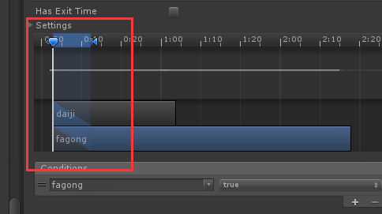
 |  | 3. 动作融合部分
 |  |  | daiji切出去的动作融合，加在10帧左右位置

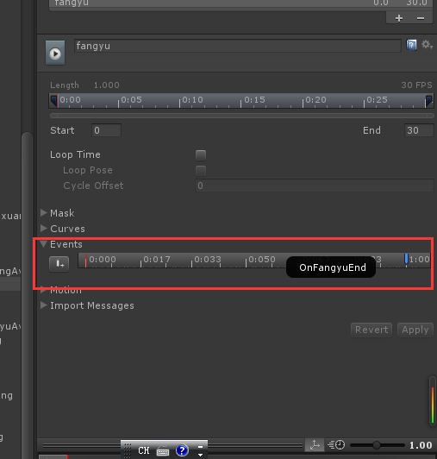
 |  | 4. 非循环动作的events的最后一帧加结束事件
 |  |  | 包含状态 | dazhao |  | 事件命名 | OnDaZhaoEnd |  | 验收
 |  |  |  | dazhaoxuanyao |  |  | OnDaZhaoxuanyaoEnd |  | ×
 |  |  |  | fagong |  |  | OnFaGongEnd |  | ×
 |  |  |  | fangyu |  |  | OnFangyuEnd |  | ×
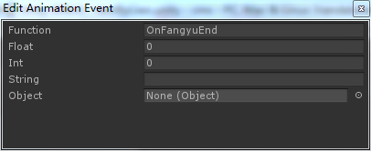
 |  |  |  | shouji |  |  | OnShoujiEnd |  | ×
 |  |  |  | siwang |  |  | OnDeadEnd | 死亡不需要加事件 | ×
 |  |  |  | toulan |  |  | OnLazyEnd |  | ×
 |  |  |  | wugong |  |  | OnWuGongEnd |  | ×
 |  |  |  | chuchang |  |  | OnChuChangEnd |  | ×
 |  |  |  |  |  |  |  | 防御和死亡未删除事件
 |  |  |  |  |  |  |  | 其余是都加在第一帧了

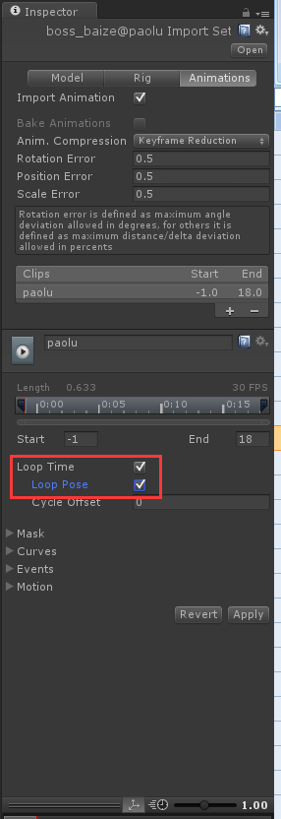
 |  | 5.循环动作，勾选LoopTime及Loop pose
 |  |  | 包含状态 | paobu | ×
 |  |  |  | daiji | ×
 |  |  |  | shoukong | ×
 |  |  |  | shengli | ×
 |  |  |  | fangyu | ×
 |  |  |  |  | 均未勾选loop pose

